상품제안서
룩 스윙 USB메모리(국내생산) | 상품코드: F11691

 |  | 02-412-0044 | www.easy1.co.kr
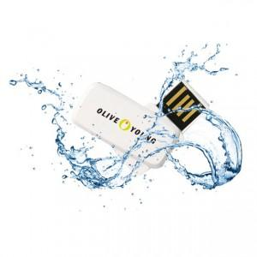 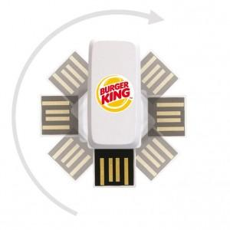

【상세/제작정보】 | 국내설계 슬림하고 견고한 디자인

【인쇄/포장옵션】 | 레이저, 풀칼라 / 민트 고급케이스

【공급단가】 | 수량
*VAT별도 | 8G
 | 16G
 | 32G
 | 64G

【상품 URL】 | https://dev.easy1.co.kr:443/src/goods_detail.php?gdno=11691

